Лист1
 |  | РАСПИСАНИЕ ЗАНЯТИЙ
 |  | Институт прикладной информатики, математики и физики
 |  | физико-математическое отделение
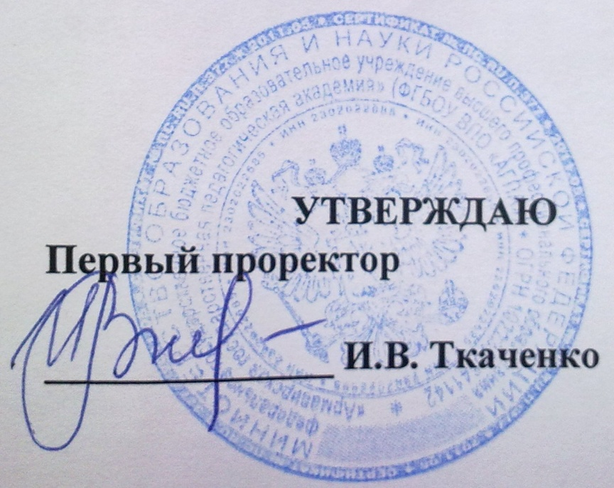

 |  |  | Ч Е Т Н А Я Н Е Д Е Л Я

 |  |  |  |  |  |  | с 24.02 по 02.03

 |  |  |  |  | "Математика" с доп. спец. "Информатика" | "Экономика", профиль "Математические методы в экономике"
 |  | ВМ-МАТ -2-1 |  | ВМ-МАТ-4-1 | М-МАТ-5-1 | ВМ-ММЭ-2-1 | М-ММЭ-5-1
ПОНЕДЕЛЬНИК | 1120-1250

 | 1310-1440
производственная практика
 | 1450-1620

 | 1630-1800

ВТОРНИК | 1120-1250

 | 1310-1440

 | 1450-1620

 | 1630-1800

СРЕДА | 1120-1250

 | 1310-1440

 | 1450-1620

 | 1630-1800

ЧЕТВЕРГ | 1120-1250

 | 1310-1440

 | 1450-1620

 | 1630-1800

 | 18:10-19:40

ПЯТНИЦА | 1120-1250

 | 1310-1440

 | 1450-1620

 | 1630-1800

СУББОТА | 940 - 1120

 | 1120-1250

 | 1310-1440

 | 1450-1620

 |  |  | Директор Института ПИМиФ Э.В.Чиянова

